指導員派遣依頼書(火付け)
指導員派遣依頼書(火付け)

学校名
実施日 |  |  |  | 2026 | 年 | 月 | 日
野外炊事の目的(ねらい)

※希望するものにチェックをしてください。
依 頼 内 容
１．「活動前の指導(10～15分程度)」について、誰に対しての指導を希望しますか。
 | 参加者全体に対しての指導を希望します。 |  |  |  |  |  |  |  | FALSE
 | 一部参加者に対して指導を希望します。※食材の準備と同時進行 |  |  |  |  |  |  |  | FALSE
 |  | ※一部参加者に対して指導を希望する場合、指導を行う対象を教えてください。
 |  |  | 指導者 |  |  |  |  |  | FALSE
 |  |  | リーダー(中高生、大学生) |  |  |  |  |  | FALSE
 |  |  | 各グループの係 |  |  |  |  |  | FALSE
 | 活動開始直後は指導を入れずに火付けをやらせてみます。 |  |  |  |  |  |  |  | FALSE

２．「活動前の指導(10～15分程度)」について、どのような指導を希望しますか。
 | 参加者に問いかけを行い、考えさせながら、火付けのポイントを提示してほしいです。 |  |  |  |  |  |  |  | FALSE
 |  | (例)「薪はどんな薪から使ったらいいかな。新聞紙はどこに置いたらいいかな。どうしてそう思う。」
 | 短時間で火をつけるポイントだけでなく、具体的な方法まで指導してほしいです。 |  |  |  |  |  |  |  | FALSE
 |  | (例)「使う薪は、燃えやすい細い薪から使います。新聞紙を下において、円錐型に薪を組みます。」

３．「活動中の指導」について、火付けがうまくいかないグループに対して指導者のどのような関わりを希望しますか。
 | 参加者に問いかけを行い、考えさせながら、火付けのポイントを提示してほしいです。 |  |  |  |  |  |  |  | FALSE
 |  | (例)「薪はどんな薪から使ったらいいかな。新聞紙はどこに置いたらいいかな。どうしてそう思う。」
 | 短時間で火をつけるポイントだけでなく、具体的な方法まで指導してほしいです。 |  |  |  |  |  |  |  | FALSE
 |  | (例)「使う薪は、燃えやすい細い薪から使います。新聞紙を下において、円錐型に薪を組みます。」

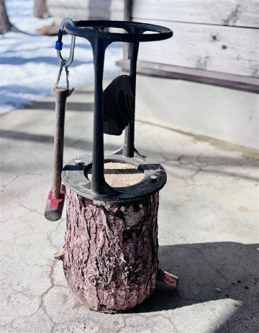
４．キンドリング・クラッカー(薪割りの道具)の使用を希望しますか。 ※活動前の指導員からの指導、実施時の団体担当者の立会いが必須
 | キンドリング・クラッカーの使用を希望します。 |  |  |  |  |  |  |  | FALSE
 | キンドリング・クラッカーの使用を希望しません。 |  |  |  |  |  |  |  | FALSE

５．その他のご要望等(指導者の関わり方、活動の流れ、持参物)がありましたらご記入ください。

キンドリング・クラッカー

【提出前のセルフチェック】
「オレンジ色」の箇所を確認し、全て対応したうえで☑をしてください
団体の野外炊事担当者は、活動当日の実施直前に指導員(職員)と指導内容や流れ等の確認を行ってください。 |  |  |  |  |  |  |  | 確認しました | FALSE
当日対応できる指導員は団体の人数にかかわらず１名になります。 |  |  |  |  |  |  |  | 確認しました | FALSE
火付けの指導時間は、全団体共通の説明(20分程度)をした後の1.5時間です。 |  |  |  |  |  |  |  | 確認しました | FALSE
火付けの道具はグループ数に対して適した数を準備してください。※チャッカマン２～３グループに１つ、またはマッチ各１箱 |  |  |  |  |  |  |  | 確認しました | FALSE
火付け指導前の準備時間を短縮できるよう対策をお願いします。 (例)事前に新聞紙やスポンジ等をグループ毎に袋で小分けしておく。事前に売店から食材を受取る。 団体指導者で役割分担、活動の流れの確認を事前に行う。活動前に各班が使うテーブルを確認しておく。 |  |  |  |  |  |  |  | 確認しました | FALSE

